Sheet1
 | 动作名称 | 动作要点说明 | 图片
二段单练 | 预备式 | 并步直立、两脚并拢、双膝微屈， 身体自然直立，肩臂松垂，手指朝下，心静体 松，目视前方。 动作要点：双脚并立站定时，要做到体态自 然、精神集中、头部正直、下颚微收、虚领顶 劲、两肩松开、气向下沉，做到涵胸、拔背、裹 裆、护盹、提顶、吊裆、松肩、沉肘。
 | 起势 | (1)左脚轻提，向左横跨一步，与肩同宽，两手慢慢外旋，向上托起，手心 朝上，手指自然张开，高与肩平。 (2)上体保持端正，两腿缓慢屈蹲，两手内旋，掌心翻转轻轻下按，落至胯前。 (3)左脚提起，脚尖点地，身体右转，双手合抱于胸前。 (4)身体左转，左脚向左横跨成弓步，两手随体转左右分开，左手立掌高不 过眼，右手坐腕，高于肩平，目视左手前方。 (5)重心移至右腿坐实，左腿回收成虚步，左手下落划弧落至裆前，掌心朝里，右手坐腕，目视右手前方。 (6)左脚向左横跨成左弓步，右手从上向下划弧落至裆前，掌心朝里，左手 向上、向右翻掌、坐腕前推，目视左手前方。 (7)左脚脚尖内扣，身体右转，右脚收于左脚内侧，脚跟着地，脚尖 上翘，左手划弧落于裆前，手心向内，右手向上向右划弧，翻掌、坐腕前推。 (8)右脚落实，脚尖内扣，身体左转，左脚上步，脚跟着地；右手向下向右 划弧至胸前，掌心向内，左手随体转向上、向左划弧，翻掌坐腕于左前方，高与 口平，目视前方。 动作要点：身体转动时须保持稳定，迈步时要精神贯注、蹬地前要有蓄劲之势 。 | 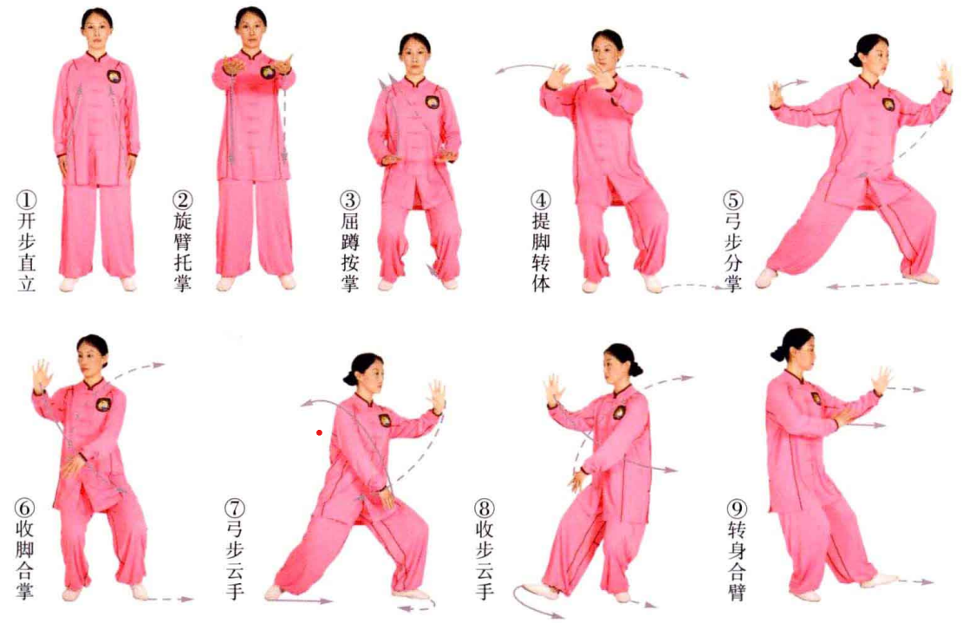
 | 左右云手 | (1)重心移至左脚，右脚上步成右弓步，右手由胸前向右、向上划弧至面 前，高与眼平，左手落于左腹前，目视右手方向。 (2)左脚上步成左弓步，左手由胸前向上、向左划弧，至面前，高与眼平， 右手落于右腹前，目视左手方向。 (3)右脚上步，成右弓步，右手由胸前向右、向上划弧，举于额头前方，左 手落于左腹前，目视右手方向。 (4)重心移至左腿，身体随着左转，左手由下向上、向左划弧至面前，右手 落到右腹前，目视左手方向。 (5)右脚退步，重心移至右腿，随着身体右转，右手由下向上、向右划弧至 面前，左手落至左腹前，目视右手方向。 动作要点：云手时，涵胸、拔背、提顶、吊裆、松肩、抽胯。 | 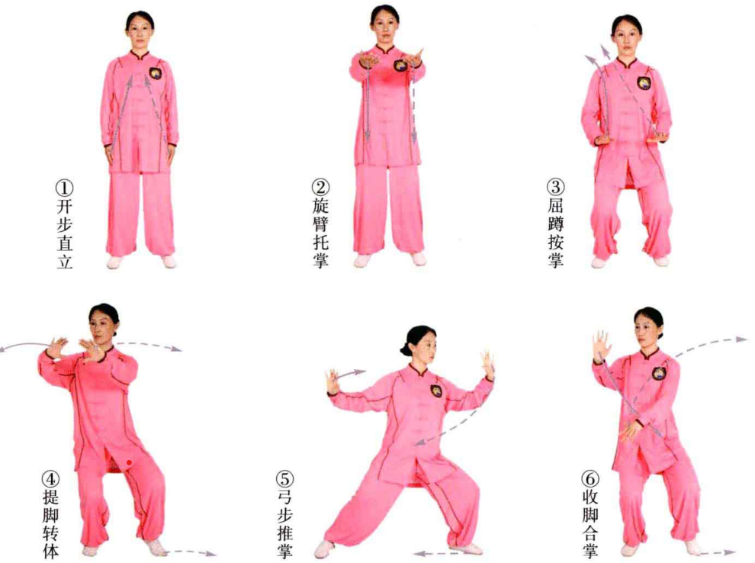
 | 左伏虎右踢脚 | (1)左脚后退落实，身体左转成左侧弓步；同时左手由下向左、向上握拳划 弧撩至额前，右手下落于右腹前握拳，两拳上下相对，目视前方。 (2)提右膝，脚尖自然下垂，两拳交叉于胸前变掌，右手在外，左手在内， 掌心朝内，目视前方。 (3)右脚向前踢脚，两掌左右分劈。 动作要点：贯拳时，两臂要内旋、外撑、抱圆，两肩窝内合。两掌左右分劈 与踢脚协调一致，做到脚到手到，眼随手动，力达脚尖。 | 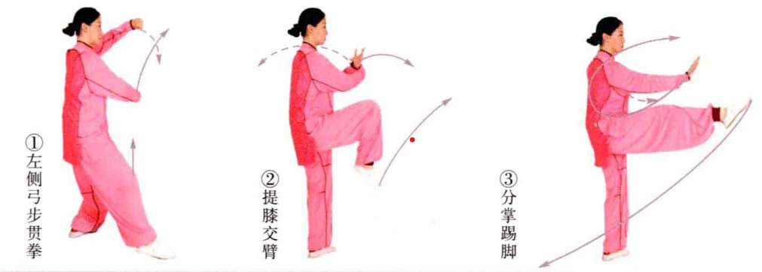
 | 右伏虎左踢脚 | (1)右脚后退落实，身体右转成右侧弓步；同时右手由下向右、向上握拳划弧 撩至额前，左手下落于左腹前握拳，两拳上下相对，目视左前方。 (2)提左膝，脚尖自然下垂，两拳交叉于胸前变掌，左手在外，右手在里， 掌心朝内，目视前方。 (3)左脚向前踢脚，两掌左右分劈。 | 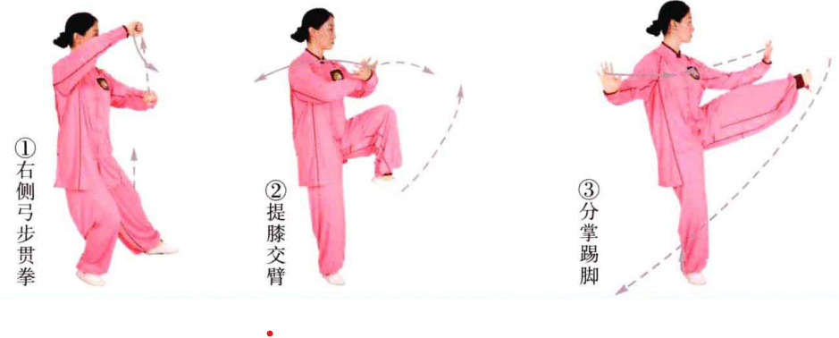
 | 转身蹬脚 | (1)左脚向右腿外侧盖步，身体右转，左脚落地踏实，右脚跟提起；同时两 臂随体转合掌于胸前，掌心朝外，目视双手。 (2)以左脚跟为轴，向右转体225°;提右膝，两手相交于胸前，掌心朝内， 目视前方。 (3)右脚以脚跟着力向前方蹬击，两手立掌左右分劈。 动作要点：提膝时，身体要中正，转身要轻灵，气向下沉；分掌、蹬脚要协 调一致 。
 | 对心掌 | (1)右脚落于左脚内侧，屈膝下蹲；随即左脚向左前方进步，脚跟着地，两 手合于胸前，掌心相对，目视前方。 (2)左腿进步成左弓步，左手向上、向前架于额头前方，掌心朝前；右手立 掌前推，高与胸平，掌心斜朝前。 动作要点：左脚迈出时，两臂要有蓄劲之意，要松肩沉肘，蓄而后发。 | 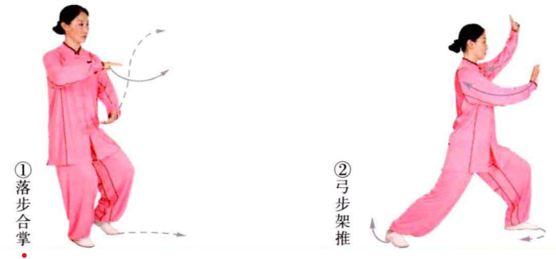
 | 左右云手 | (1)身体右转，左脚尖内扣90°,同时两手合抱于胸前，虎口相对。 (2)身体右转，右脚退步落实成左虚步；右手向下、向右外旋划弧至右腹前，掌心朝下；左手向内、向前划弧至左胸前，掌心斜朝前，目视左手方向。 (3)左脚退步落实，身体左转，左手从胸前向上、向左划弧至面前，掌心朝外；右手落至右腹前，掌心朝内，目视左手方向。 (4)右脚提起向右后退步落实，身体右转，右手从胸前向上向右划弧至面前，掌心朝外；左手落至左腹前，掌心朝内，目视右手方向。 (5)左脚退步落实，身体左转，左手从胸前向上、向左划弧横至面前，掌心朝外；右手落至右腹前，掌心朝内，目视左手方向。 (6)右脚上步成右弓步，右手内旋，向上、向右划弧至面前，掌心朝前；左手外旋，向下、向右划弧到左腹前，掌心朝内，目视前方。 (7)左脚上步成左弓步，左手内旋，向上、向左划弧至面前，掌心朝前；右手外旋，向下、向左划弧至右腹前，掌心朝内，目视前方。 | 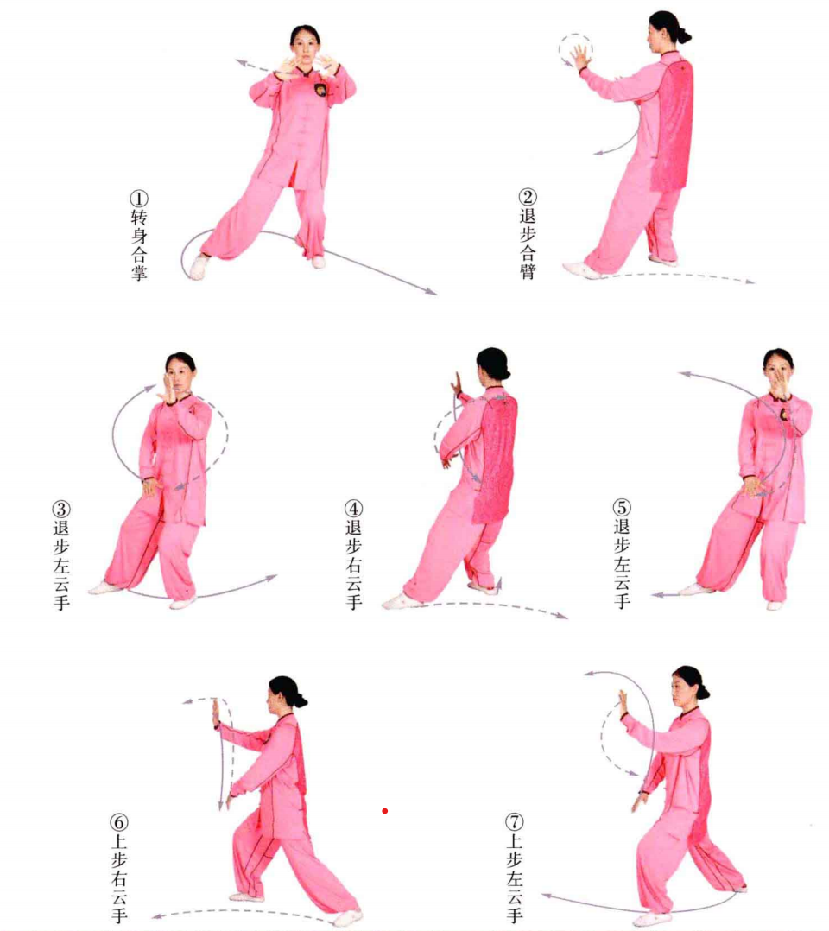
 | 跨虎势 | (1)身体左转，右脚上步成右弓步。右手向右、向上划弧至额前握拳，拳心斜 朝上；左手向下、向左划弧于右腹前握拳，拳心朝下，目视前方。 (2)左脚上步成左虚步。右手内旋，向上、向右划弧举至额前，掌心朝外；左 手内旋，向下、向左划弧落至左胯前方，掌心朝下，目视前方。 动作要点：两手运动不可破坏涵胸身法，要松肩、沉肘。 | 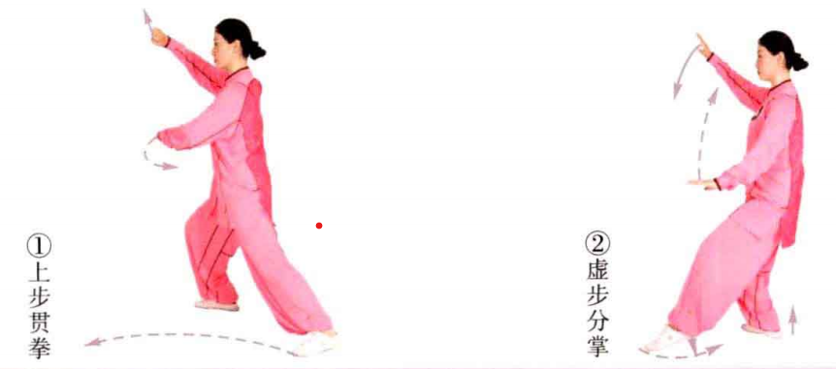
 | 单鞭 | 左脚外摆踏实，两手相合，随身体左转，右脚向前进步。两掌左右分开，右 手立掌；左手与肩同高，掌心斜朝外，目视右手方向。 动作要点：两手与两肩要有相对、相吸之势，两腿不可伸直，膝不可超过脚尖 。 | 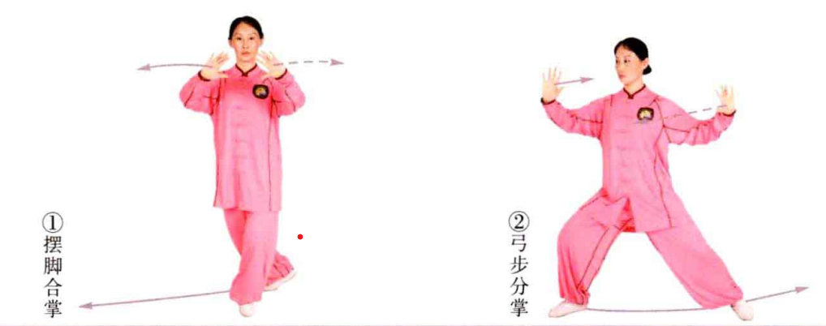
 | 搂膝拗步 | (1)身体右转，右脚退步，左脚收回成左虚步。左掌向右、向下搂按于胸 前，右手向右举至右面颊旁，掌心朝内，目视右手方向(图2-2-23①)。 (2)左脚上步成左弓步，左手向下、向左搂按于左膝外侧，掌心朝下，手 指向前；右手立掌前推，高与口平，掌心斜朝前，手指向上，目视前方(图 2-2-23②)。 动作要点：两手的上下运动要有化开对方来势之劲，左手的下落与左胸要有 相系相连之意。右手上举时，右胸要有下沉之意；左手搂与右手推要一致，有“引”、“蓄”之势。
 | 懒扎衣 | (1)重心移至右脚，回收左脚成左虚步；同时双手按于腹前，左手在前，右 手在后，掌心朝下，目视双手。 (2)左脚上步成左弓步，双手举起经胸前向前推出，掌心斜朝前，目视前方。 动作要点：双掌下按时，要松腰坐胯，身体中正。弓步前推时要尾闾前送。 | 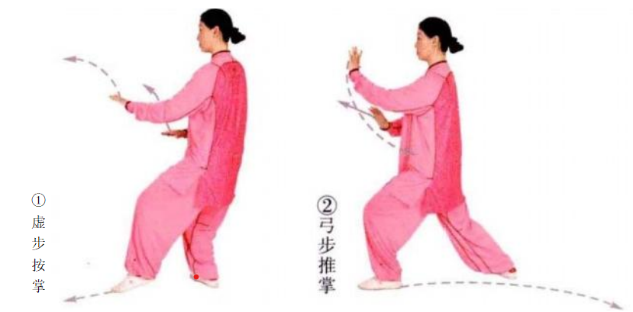
 | 手挥琵琶 | 重心后移至右脚，左脚退步成右虚步，双手合于胸前，掌心斜朝下 | 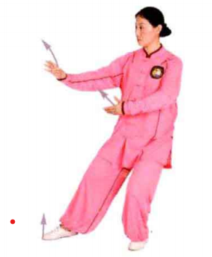
 | 收 势 | (1)左脚尖外摆，重心移至左脚，右脚上步，脚跟着地，两手合于胸前，目视前)。 (2)右脚尖内扣90°落实，左脚回收至两脚平行，两手合于胸前，目视前方 (正南)。 (3)两腿伸直，两手下按落于两胯旁，左脚向右并步，目视前方。 动作要点：并步直立时，肩臂要自然松垂，手指尖贴于腿侧，两腋虚松，敛 臀、涵胸、拔背，意、气、形恢复至预备状态。

